Hoja1
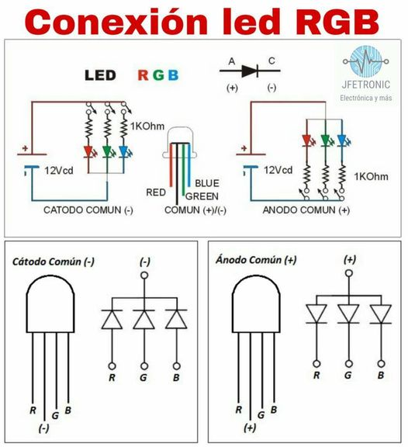
FUNCION | PIN
SDA pantalla | 20
SCL pantalla | 21
Data humedad | 2
Led_Infrarrojo | 3
Pulsador | 4
Led_R | 5
Led_G | 6
Led_B | 7

